TR_Display
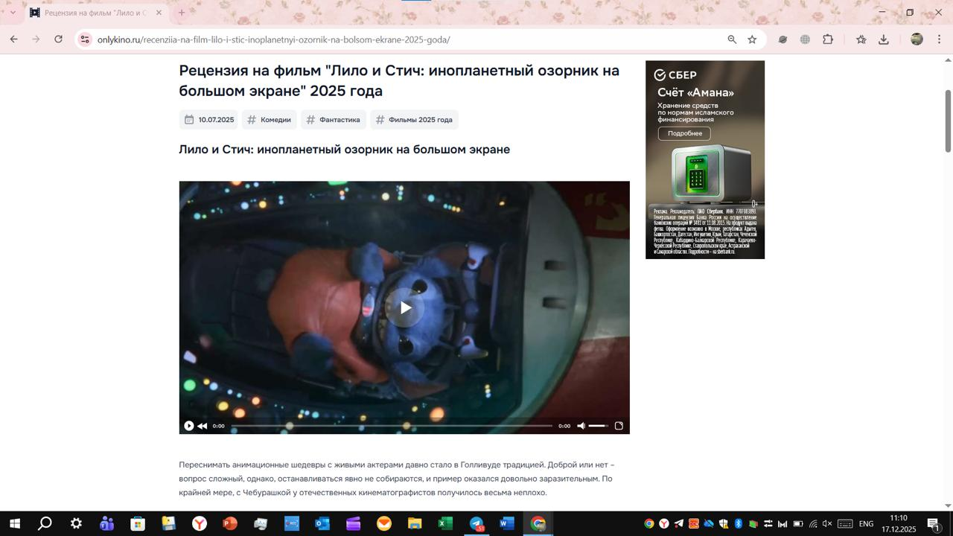
Ко всем размещаемым РИМ применимы требования статьи ФЗ "О рекламе" - 18.1 часть 16. Материалы в обязательном порядке должны содержать следующую информацию:

Требования | Описание
Пометка: | "Реклама"
 | "Рекламодатель", включающая в себя слово "Рекламодатель" с двоеточием и указанием юридического лица рекламодателя и его ИНН, с уточнением организационно-правовой формы хозяйствующего субъекта. Пример пометки: Реклама Рекламодатель: ООО "Сияние" (ИНН 1234567890)
 | Опционально: сайт/страница сайта, содержащая информацию о рекламодателе. Пример пометки: Реклама Рекламодатель: ООО "Сияние" (ИНН 1234567890), www.shining.ru
Примечание: | - Пометка "Реклама" и название рекламодателя должны присутствовать на креативе в течение всего периода его отображения. - Пометку необходимо располагать в левом верхнем углу креатива.

Технические требования

Анимированный HTML5 баннер
Требования | Описание
Максмальный вес файла: | до 150KB
Формат файла: | ZIP должен содержать код HTML и файлы других форматов:.png, .jpg, .jpeg, .gif, .css, .js, .svg (до 600 KB)
Размеры файла: | 240х400, 728х90, 300х250, 160x600, 300х600, 320х50, 320х100, 250х250, 970х90
Общие требования | Необходимо, чтобы все файлы баннера в обязательном порядке находились в той же папке, что и основной HTML-файл. Т.е. не должно фигурировать дополнительных папок для изображений или js-файлов.
 | Баннер должен содержать метатег размера в теге <head>. Пример для формата 300x250:
 | <meta name="ad.size" content="width=300,height=250">
 | Баннер должен иметь видимые границы. Если фон баннера однотонный, частично черный, частично белый, с прозрачным фоном или имеет такие кадры, баннер должен быть обведен в рамку контрастную по отношению к основному фону.
 | Баннер НЕ должен содержать обработку кликовых событий, приводящих к переходу или открытию новых окон.
 | Название основного файла должно быть index.html и он должен быть единственным HTML-файлом в архиве.
 | Сторонний параметр для защиты от кэширования должен быть заменен на ![random].
 | Запрещается обращение к внешним ресурсам, кроме ссылок на некоторые базовые библиотеки, включённые в инструменты разработки на HTML5, такие как:
 | //code.createjs.com/createjs-*.min.js (Adobe Edge Animate)
 | //www.gstatic.com/swiffy/v*/runtime.js (Swiffy)
 | //s0.2mdn.net/ads/studio/Enabler.js (Google Web Designer)
 | //code.jquery.com/jquery-*.min.js (jQuery)
 | //cdnjs.cloudflare.com/ajax/libs/gsap/1.18.2/TweenMax.min.js (GreenSock)
 | Остальные библиотеки должны располагаться в архиве вместе со всеми компонентами баннера.
 | содержимое тега <body> должно быть обернуто в тег <div id="Stage">...</div> Пример корректной структуры: <body> <div id="Stage"> ... </div> </body> Тег <a> не должен присутствовать в креативе

